상품제안서
엑스트라 클립형 모노 블루투스 이어폰 | 상품코드: S37473

 |  |  |  |  |  |  | 02-713-8555 | www.synergygift.co.kr
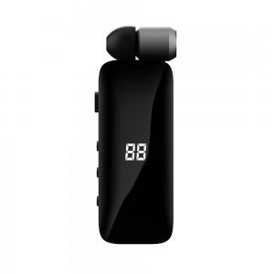 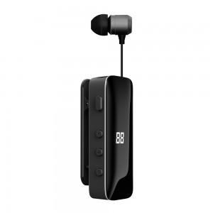 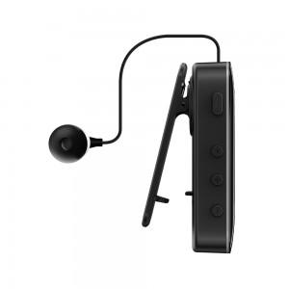

【상세/제작정보】 | <p>- 모노블루투스 이어폰</p><p>- 블루투스 V5.3 버젼, 디바이스 2대 지능형 멀티 페어링</p><p>- 자유로운 줄 길이 조절 - 릴 타입 - 클립형 장착방식으로 옷깃, 가방 어깨끈 등에 착용 : 목에 무리가 가지않음</p>

【인쇄/포장옵션】 | 레이저 / 포장지포장

【공급단가】 | 수량 | 30~ | 100~ | 500~ | 1,000~ | 2,000~
*VAT별도 | 단가 | 18,400원 | 17,720원 | 17,040원 | 16,360원 | 15,950원

【상품 URL】 | https://www.synergygift.co.kr:443/src/goods_detail.php?gdno=37473

